Проверка организаций
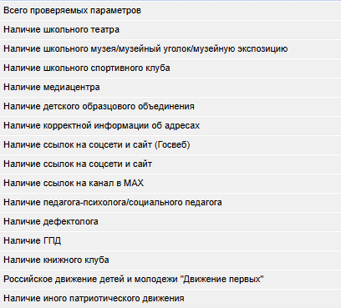
Код ОО | Наименование ОО | 2026-08-24
730003 | МКОУ СОШ п. Заря | 33.3% | 🟩 Зеленый (≤5%)
730004 | МКОУ СОШ п. Маромица | 6.7% | 🟨 Желтый (≤15%)
730006 | КОГОБУ СШ пгт Опарино | 46.7% | 🟥 Красный (>15%)
730007 | МКОУ СОШ п. Речной | 46.7%
730401 | КОГОБУ ШИ ОВЗ пгт Опарино | 13.3%

Руководители
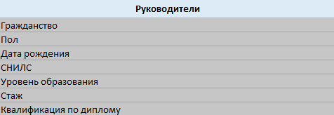
Код ОО | Наименование ОО | 2026-08-24
730003 | МКОУ СОШ п. Заря | 0.0% | Статистика за последний день (2026-08-24):
730004 | МКОУ СОШ п. Маромица | 87.5% | 🟩 Зеленый (≤5%)
730006 | КОГОБУ СШ пгт Опарино | 96.0% | 🟨 Желтый (≤15%)
730007 | МКОУ СОШ п. Речной | 6.3% | 🟥 Красный (>15%)
730401 | КОГОБУ ШИ ОВЗ пгт Опарино | 0.0%

Педработники
Код ОО | Наименование ОО | 2026-08-24
730003 | МКОУ СОШ п. Заря | 20.0% | Статистика за последний день (2026-08-24):
730004 | МКОУ СОШ п. Маромица | 93.8% | 🟩 Зеленый (≤5%)
730006 | КОГОБУ СШ пгт Опарино | 96.0% | 🟨 Желтый (≤15%)
730007 | МКОУ СОШ п. Речной | 37.5% | 🟥 Красный (>15%)
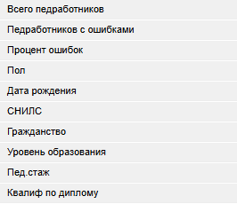
730401 | КОГОБУ ШИ ОВЗ пгт Опарино | 8.3%

КПК
Код ОО | Наименование ОО | 2026-08-24
730003 | МКОУ СОШ п. Заря | 33.3% | Статистика за последний день (2026-08-24):
730004 | МКОУ СОШ п. Маромица | 62.5% | 🟩 Зеленый (≤5%)
730006 | КОГОБУ СШ пгт Опарино | 72.0% | 🟨 Желтый (≤15%)
730007 | МКОУ СОШ п. Речной | 100.0% | 🟥 Красный (>15%)
730401 | КОГОБУ ШИ ОВЗ пгт Опарино | 8.3%

731001 | МКДОУ д/с ОВ № 1 "Светлячок" пгт Опарино | 100.0%
731004 | МКДОУ д/с "Сказка" п.Заря Опаринского района | 100.0%
731006 | МКДОУ д/с "Колобок" п.Вазюк | 100.0%

Ученики
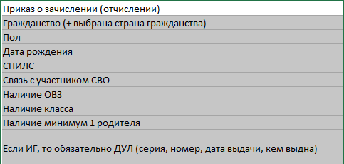
Код ОО | Наименование ОО | 2026-08-24
730003 | МКОУ СОШ п. Заря | 72.9% | Статистика за последний день (2026-08-24):
730004 | МКОУ СОШ п. Маромица | 100.0% | 🟩 Зеленый (≤5%)
730006 | КОГОБУ СШ пгт Опарино | 96.5% | 🟨 Желтый (≤15%)
730007 | МКОУ СОШ п. Речной | 78.6% | 🟥 Красный (>15%)
730401 | КОГОБУ ШИ ОВЗ пгт Опарино | 89.6%

Родители
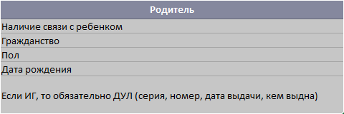
Код ОО | Наименование ОО | 2026-08-24
730003 | МКОУ СОШ п. Заря | 3.3% | Статистика за последний день (2026-08-24):
730004 | МКОУ СОШ п. Маромица | 0.0% | 🟩 Зеленый (≤5%)
730006 | КОГОБУ СШ пгт Опарино | 52.6% | 🟨 Желтый (≤15%)
730007 | МКОУ СОШ п. Речной | 15.4% | 🟥 Красный (>15%)
730401 | КОГОБУ ШИ ОВЗ пгт Опарино | 41.9%

